IVECO
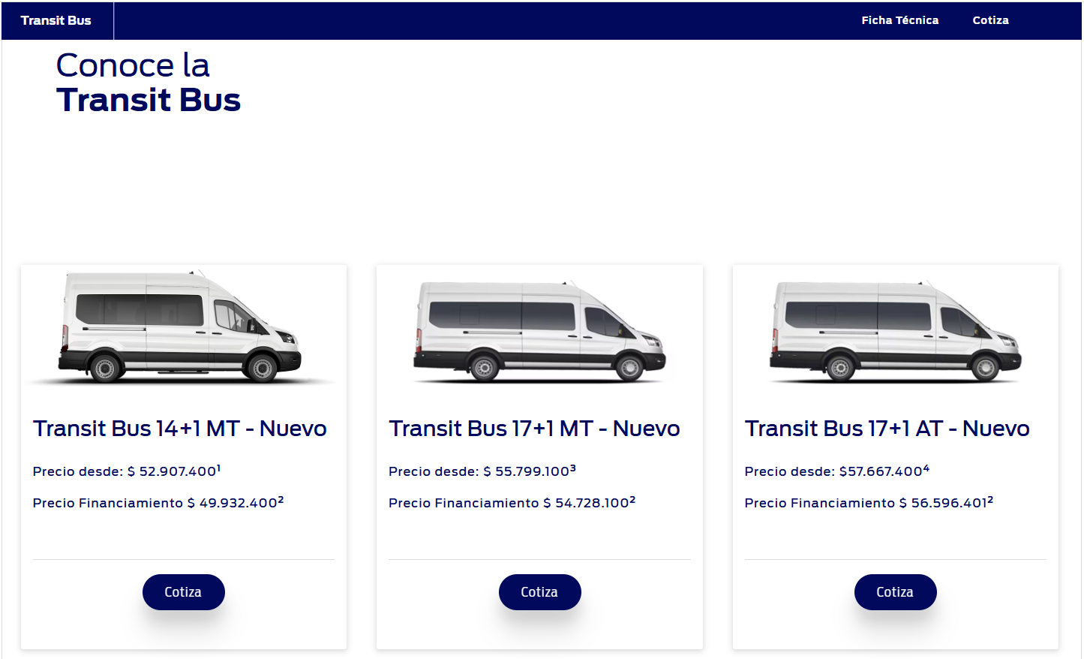
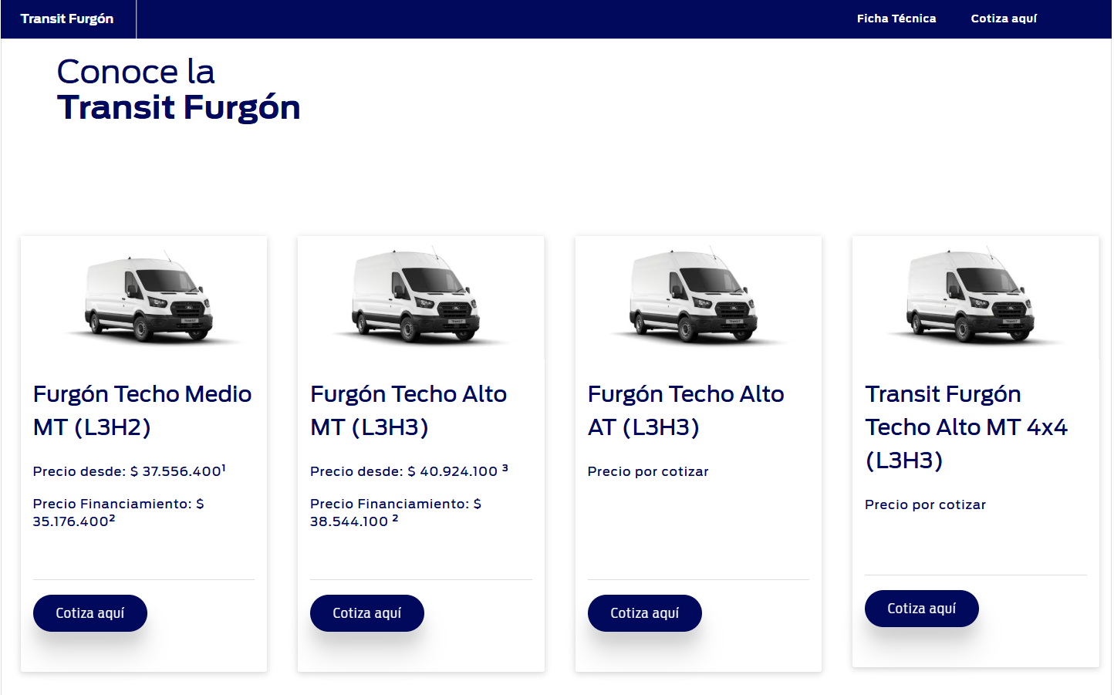
 |  |  |  |  |  |  |  |  |  |  |  |  |  |  |  |  | En amarillo Precios Vigentes
Modelo | Variante de referencia | Valor ex fabrica | ADAS | Flete + seguro | Impuesto Flete puerto | PDI | Flete interno | Customs | Comisión vendedor | Campaña mantnción | Inzonorización y refuerzos | Carroceria de origen | EE.EE (asientos y equipamiento ) | Total Costo US | Total costo $ | % Mg Bruto | Precio Lista | Precio Lista USD | Margen Importer % | % Mg Dealer CCS | Bono vendedor intertno | Precio Venta Dealer | Margen Importer | Observaciones | DOLAR
 |  |  |  |  |  |  |  |  |  |  |  |  |  |  |  |  |  |  |  |  |  |  |  |  | 885

STOCK ANTIGUO IVECO
Daily Vetrato (20+1) 2025 | S57E5BG1A | 21,800 |  | 3,300 | 175 | 200 | 400 |  | 150 |  |  |  | 17,000 | 43,025 | $38,077,125 | 16.26% | $45,473,070 | $51,382 | 9.0% | 8.0% | $400,000 | $47,271 | $4,246
Daily Vetrato Semi 2024 sin asiento | S57E5BG1A | 24,200 | 0 | 3,750 | 175 | 200 | 400 |  | 150 |  | 1,200 |  |  | 30,075 | $26,616,375 | 30.85% | $39,050,700 | $41,990 | 21.8% | 8.0% | $250,000 | $40,471 | $8,406
Daily Escolar 2024 Dikar 32+1 |  | 24,200 | 0 | 3,750 | 175 | 200 | 400 |  | 150 |  | 1,200 |  | 5,198 | 35,273 | $31,216,375 | 26.53% | $42,490,000 | $48,011 | 20.1% | 8.0% | $500,000 | $44,170 | $8,898
Daily 18+1 2023 | S57E5BG1A | 37,000 | 0 | 3,300 | 175 | 400 | 400 |  | 150 |  | 1,500 |  |  | 42,925 | $37,988,625 | 17.83% | $46,232,400 | $52,240 | 10.7% | 8.0% | $500,000 | $48,061 | $5,136
Daily 18+1 3P fábrica 2024 | S57E5BG1A | 37,000 | 0 | 3,300 | 175 | 400 | 400 |  | 200 |  | 1,500 |  | 1,250 | 44,225 | $39,139,125 | -0.53% | $38,931,150 | $43,990 | -9.3% | 8.0% | $500,000 | $40,471 | $-3,754
Daily 18+1 3P | F33EBAQ1 | 25,833 | 0 | 3,300 | 150 | 400 | 300 |  | 200 |  |  |  |  | 30,183 | $26,711,955 | 24.73% | $35,488,500 | $40,100 | 18.2% | 8.0% | $500,000 | $36,892 | $6,709
Daily 18+1 2P fábrica 2025 |  | 24,200 | 0 | 3,750 | 175 | 200 | 400 |  | 150 |  | 1,200 |  |  | 30,075 | $26,616,375 | 30.85% | $38,488,650 | $43,490 | 24.8% | 8.0% | $500,000 | $40,011 | $9,936
Daily 18+1 3P (fábrica + Dikar) 2025 |  | 24,200 | 0 | 3,750 | 175 | 200 | 400 |  | 150 |  | 1,200 |  | 7,119 | 37,194 | $32,916,375 | 17.33% | $39,816,150 | $44,990 | 10.1% | 8.0% | $500,000 | $41,391 | $4,197
Daily Escolar 2025 Dikar 32+1 |  | 24,200 | 0 | 3,750 | 175 | 200 | 400 |  | 150 |  | 1,200 |  | 5,900 | 35,975 | $31,837,875 | 23.35% | $43,990,000 | $48,620 | 19.3% | 8.0% | $500,000 | $41,391 | $8,605
Daily 4x4 |  | 44,000 | 0 | 3,709 | 106 | 222 | 250 |  | 178 |  |  |  |  | 48,465 | $42,891,525 | 17.50% | $51,989,727 | $58,745 | 10.3% | 8.0% | $500,000 | $54,046 | $5,581

Nuevos Pedidos EURO VI IVECO
Daily Vetrato 50-180 (20+1) VIP Dikar 2026 PD |  | 32,630 |  | 4,200 | 100 | 150 |  |  | 581 |  |  |  | 17,503 | 55,163 | $48,819,670 | 24.00% | $64,233,719 | $72,580 | 17.4% | 8.0% | $400,000 | $66,774 | $11,611
Daily Vetrato 50-180 (20+1) Basic Dikar 2026 |  | 33,940 |  | 4,200 | 100 | 150 |  |  | 571 |  |  |  | 15,243 | 54,203 | $47,970,068 | 24.00% | $63,114,780 | $71,316 | 17.4% | 8.0% | $400,000 | $65,611 | $11,407
Daily Vetrato Escolar Dikar 50-180 30+2+1 2026 |  | 33,940 |  | 4,200 | 100 | 150 |  |  | 476 |  |  |  | 6,328 | 45,194 | $39,996,425 | 24.05% | $52,659,393 | $59,502 | 17.4% | 8.0% | $400,000 | $54,742 | $9,548
Daily 19+1 Dikar PD 2026 |  | 32,630 |  | 4,200 | 100 | 150 |  |  | 475 |  |  |  | 7,571 | 45,126 | $39,936,197 | 24.00% | $52,549,666 | $59,378 | 17.4% | 8.0% | $400,000 | $54,628 | $9,502
Daily 19+1+1 PD Dikar 2026 |  | 32,630 |  | 4,200 | 100 | 150 |  |  | 479 |  |  |  | 7,944 | 45,503 | $40,269,726 | 24.01% | $52,990,761 | $59,877 | 17.4% | 8.0% | $400,000 | $55,086 | $9,584
Daily SOF 11+1 PD 2026 |  | 32,630 |  | 4,200 | 100 | 150 |  |  | 535 |  |  |  | 13,220 | 50,835 | $44,989,401 | 24.00% | $59,200,121 | $66,893 | 17.4% | 8.0% | $400,000 | $61,541 | $10,706
Daily 16m3 2026 | F6G99BB1000015 | 34,900 |  | 4,200 | 100 | 150 |  |  | 419 |  |  |  |  | 39,769 | $35,195,585 | 24.07% | $46,354,428 | $52,378 | 17.5% | 8.0% | $400,000 | $48,188 | $8,419

 |  |  |  |  |  |  |  |  | 0.8 + 20% | VALOR BASE EN USD* DÓLAR
https://www.kaufmann.cl/vans
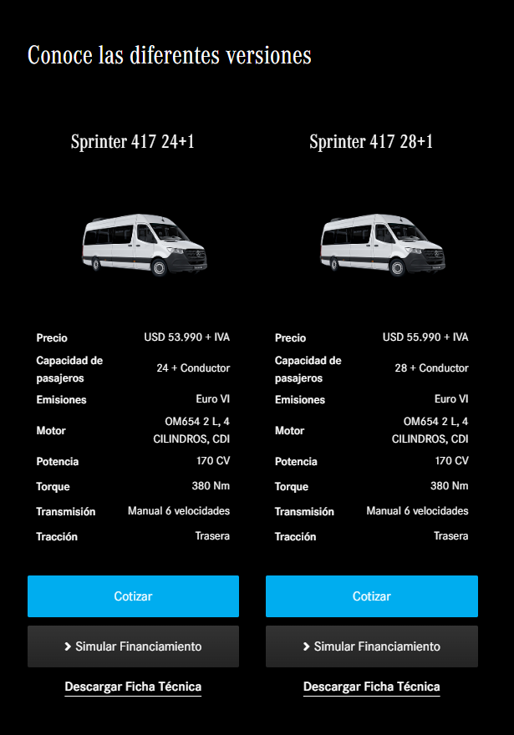
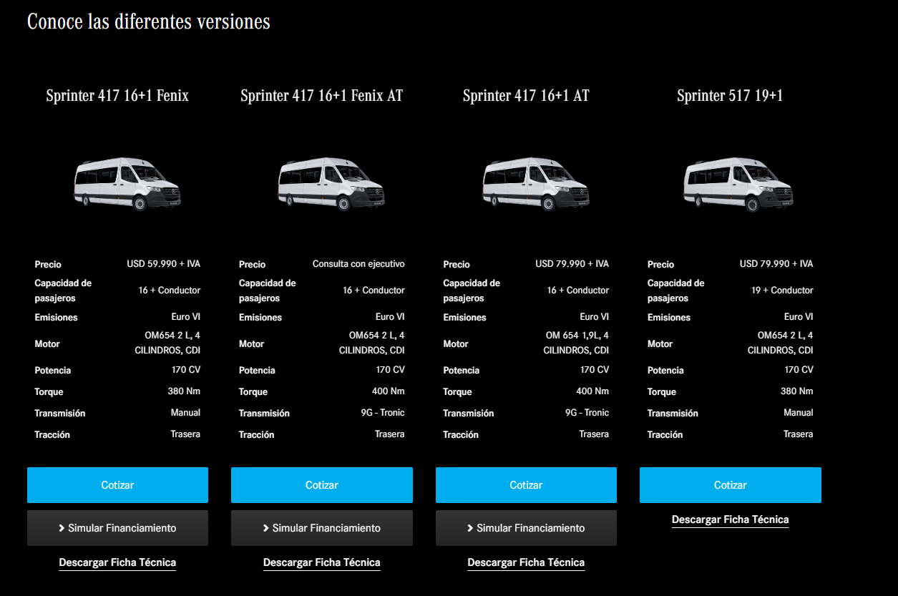
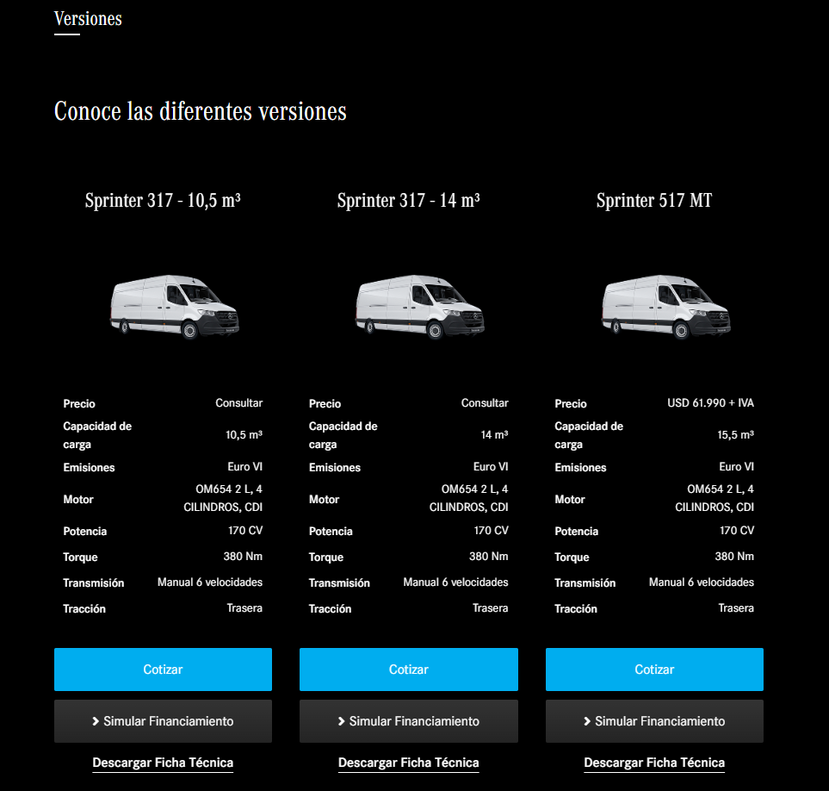
 |  |  |  |  |  |  |  |  |  |  |  |  |  |  |  |  |  | 10 13 16

 |  |  |  |  |  |  |  |  |  |  |  |  |  |  |  |  |  |  | Comisión Base
 |  |  |  |  |  |  |  |  |  |  |  |  |  |  |  |  |  | DESCUENTO | % Venta Contado | % Venta Crédito
 |  |  |  |  |  |  |  |  |  |  |  |  |  |  |  |  |  | 0,0% - 1,99% | 0.008 | 0.008
 |  |  |  |  |  |  |  |  |  |  |  |  |  |  |  |  |  | 2,0% - 3,49% | 0.007 | 0.007
 |  |  |  |  |  |  |  |  |  |  |  |  |  |  |  |  |  | 3,5% - 4,49% | 0.005 | 0.005
 |  |  |  |  |  |  |  |  |  |  |  |  |  |  |  |  |  | 4,5% - 100% | 0.0045 | 0.0045

https://www.ford.cl/comercial/nueva-transit-bus/

